Тест-план
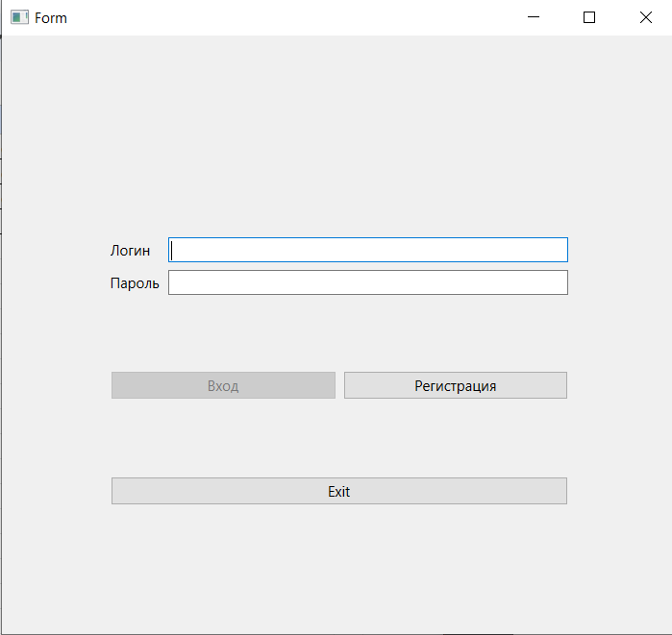
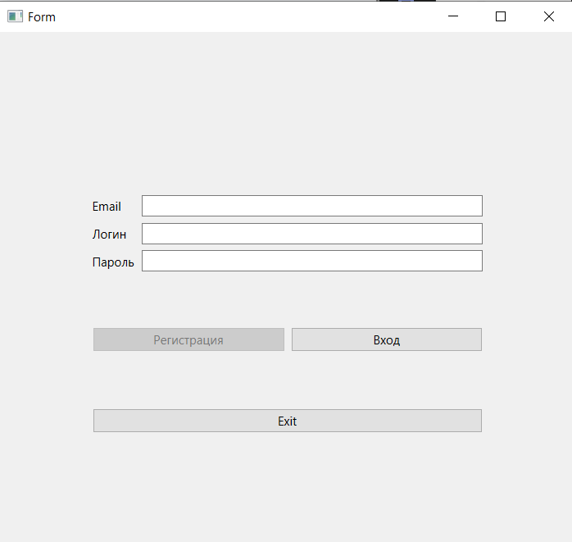
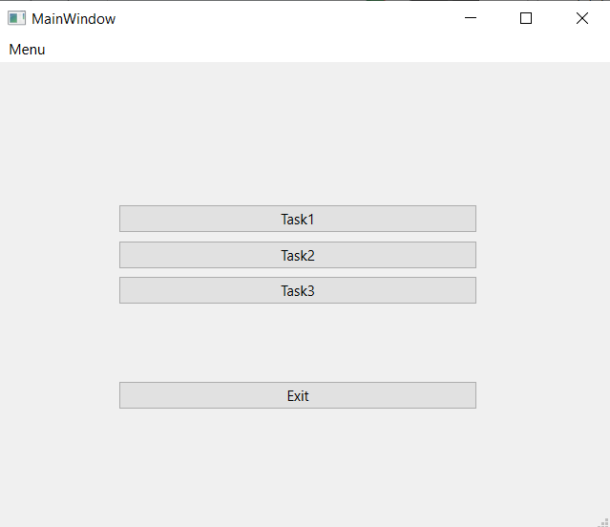
 |  |  | Тест-план по системному тестированию
 | Цели доработки
 | Обеспечение корректного функционирования

 | Важен критерий: задукоментированы все дефекты, исправлены все дефекты с приоритетом выше Critical

 | 1 - самый высокий приоритет
JiraTask | Область функционала | Приоритет | Стратегия тестирования | h | Риски | Статус | Аналитик | Разработчик | Тестировщик | FSD
 | Меню+кнопки | 2 | Проверить работу пунктов меню | 0.5 |  | протестировано
 | Авторизация | 3 | Проверить правила заполнения полей логин/пароль | 0.5 |  | протестировано |  |  | Ефремова
 | Регистрация | 3 | Проверить правила заполнения полей логин/пароль/email | 0.5 |  | протестировано |  |  | Ефремова

Итого |  |  |  | 1.5

Дефект Ефремова
Название | Выполняется регистрация без введёного email
№ дефекта | 6 (из системы управления дефектами) | № тест-кейса | P07
Проект |  | Компонент | Авторизации
Статус | Open | Номер версии | от 23.05.2023
Важность: | Minor | Приоритет: | Low
Назначен на |  | Автор | Ефремова
Описание | Шаги воспроизведения первого деффекта 1 Запустить приложение Тренажер по МЛТА 2 Не вводить логин и пароль Ожидаемый результат: Появление предупреждения, что не введён логин и пароль. Наблюдаемый результат: Успешная авторизация Шаги воспроизведения второго деффекта 1 Запустить приложение Тренажер по МЛТА 2 Ввести в поле логин pjklkijk Ожидаемый результат: Появление предупреждения, что не введён пароль. Наблюдаемый результат: Успешная авторизация
Вложения

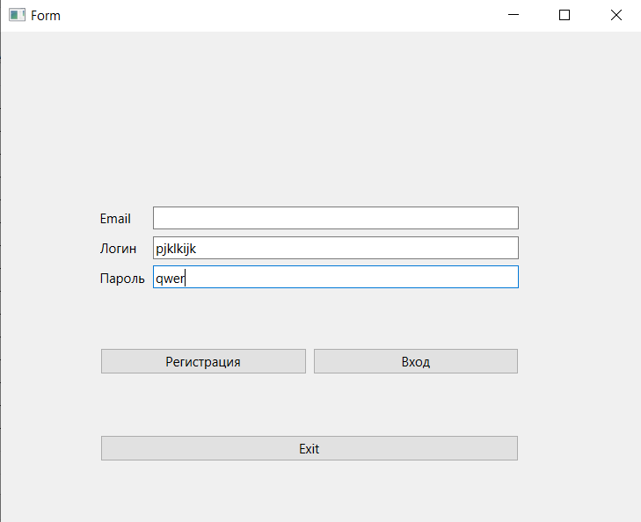
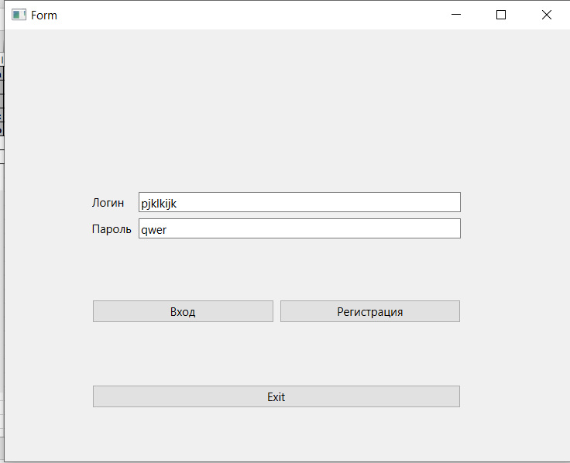
 |  |  |  |  | Наименование: | Отсутствие проверки заполенности полей |  |  | №: | А01
 |  |  |  |  | Описание: | Тест-кейс для проверки возникновения предупреждения при отсутствии логина и пароля |  |  | Статус: | проведен
 |  |  |  |  |  |  |  |  | Дефекты №: | 1 (из системы управления дефектами)
 |  |  |  |  | Тестировщик: | Ефремова |  |  | Дата: | 26-May-2022
 |  |  |  |  | Начальные условия:
 |  |  |  | Шаг | Действие | Ожидаемый результат | Pass | Fail | N/A | Фактический результат | № дефекта
 |  |  |  | 1 | Запустить приложение | Открылось окно входа | x |  |  | Открылось окно входа
 |  |  |  | 3 | Нажать кнопку регистрация | Открылось окно регистрации | x |  |  | Открылось окно регистрации
 |  |  |  | 4 | Ввести в поле логин pjklkijk, в поле пароль qwer | Отображение введеного логина и папроля | x |  |  | Отображение введленого логина и пароля
 |  |  |  |  | Нажать кнопку регистрация | Кнопка регистрация продолжает быть неактивна, т.к. Email не введён |  | х |  | Переход в окно входа | 6 (из системы управления дефектами)

